LevelC_电能量市场出清电价
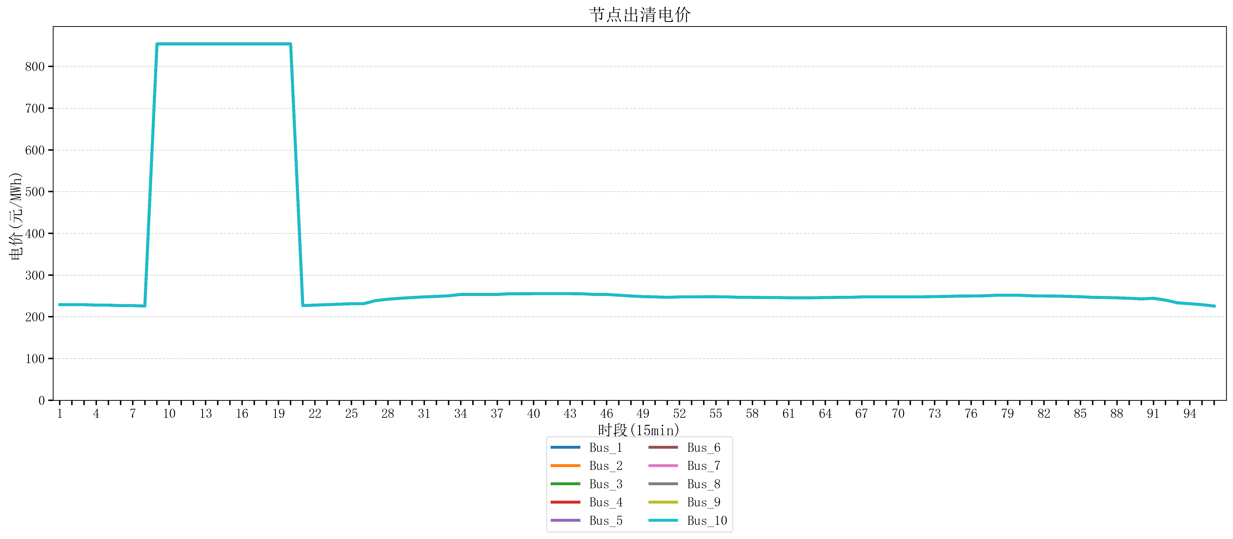
节点编号 | 电价类型 | 时段1 | 时段2 | 时段3 | 时段4 | 时段5 | 时段6 | 时段7 | 时段8 | 时段9 | 时段10 | 时段11 | 时段12 | 时段13 | 时段14 | 时段15 | 时段16 | 时段17 | 时段18 | 时段19 | 时段20 | 时段21 | 时段22 | 时段23
id | price_type | t1 | t2 | t3 | t4 | t5 | t6 | t7 | t8 | t9 | t10 | t11 | t12 | t13 | t14 | t15 | t16 | t17 | t18 | t19 | t20 | t21 | t22 | t23
str | str | float64 | float64 | float64 | float64 | float64 | float64 | float64 | float64 | float64 | float64 | float64 | float64 | float64 | float64 | float64 | float64 | float64 | float64 | float64 | float64 | float64 | float64 | float64
Bus_1 | 电能量电价 | 229.07248 | 229.07248 | 229.07248 | 227.95864 | 227.95864 | 226.8448 | 226.8448 | 225.73096 | 853.98584 | 853.98584 | 853.98584 | 853.98584 | 853.98584 | 853.98584 | 853.98584 | 853.98584 | 853.98584 | 853.98584 | 853.98584 | 853.98584 | 226.8448 | 227.95864 | 229.07248
Bus_2 | 电能量电价 | 229.07248 | 229.07248 | 229.07248 | 227.95864 | 227.95864 | 226.8448 | 226.8448 | 225.73096 | 853.98584 | 853.98584 | 853.98584 | 853.98584 | 853.98584 | 853.98584 | 853.98584 | 853.98584 | 853.98584 | 853.98584 | 853.98584 | 853.98584 | 226.8448 | 227.95864 | 229.07248
Bus_3 | 电能量电价 | 229.07248 | 229.07248 | 229.07248 | 227.95864 | 227.95864 | 226.8448 | 226.8448 | 225.73096 | 853.98584 | 853.98584 | 853.98584 | 853.98584 | 853.98584 | 853.98584 | 853.98584 | 853.98584 | 853.98584 | 853.98584 | 853.98584 | 853.98584 | 226.8448 | 227.95864 | 229.07248
Bus_4 | 电能量电价 | 229.07248 | 229.07248 | 229.07248 | 227.95864 | 227.95864 | 226.8448 | 226.8448 | 225.73096 | 853.98584 | 853.98584 | 853.98584 | 853.98584 | 853.98584 | 853.98584 | 853.98584 | 853.98584 | 853.98584 | 853.98584 | 853.98584 | 853.98584 | 226.8448 | 227.95864 | 229.07248
Bus_5 | 电能量电价 | 229.07248 | 229.07248 | 229.07248 | 227.95864 | 227.95864 | 226.8448 | 226.8448 | 225.73096 | 853.98584 | 853.98584 | 853.98584 | 853.98584 | 853.98584 | 853.98584 | 853.98584 | 853.98584 | 853.98584 | 853.98584 | 853.98584 | 853.98584 | 226.8448 | 227.95864 | 229.07248
Bus_6 | 电能量电价 | 229.07248 | 229.07248 | 229.07248 | 227.95864 | 227.95864 | 226.8448 | 226.8448 | 225.73096 | 853.98584 | 853.98584 | 853.98584 | 853.98584 | 853.98584 | 853.98584 | 853.98584 | 853.98584 | 853.98584 | 853.98584 | 853.98584 | 853.98584 | 226.8448 | 227.95864 | 229.07248
Bus_7 | 电能量电价 | 229.07248 | 229.07248 | 229.07248 | 227.95864 | 227.95864 | 226.8448 | 226.8448 | 225.73096 | 853.98584 | 853.98584 | 853.98584 | 853.98584 | 853.98584 | 853.98584 | 853.98584 | 853.98584 | 853.98584 | 853.98584 | 853.98584 | 853.98584 | 226.8448 | 227.95864 | 229.07248
Bus_8 | 电能量电价 | 229.07248 | 229.07248 | 229.07248 | 227.95864 | 227.95864 | 226.8448 | 226.8448 | 225.73096 | 853.98584 | 853.98584 | 853.98584 | 853.98584 | 853.98584 | 853.98584 | 853.98584 | 853.98584 | 853.98584 | 853.98584 | 853.98584 | 853.98584 | 226.8448 | 227.95864 | 229.07248
Bus_9 | 电能量电价 | 229.07248 | 229.07248 | 229.07248 | 227.95864 | 227.95864 | 226.8448 | 226.8448 | 225.73096 | 853.98584 | 853.98584 | 853.98584 | 853.98584 | 853.98584 | 853.98584 | 853.98584 | 853.98584 | 853.98584 | 853.98584 | 853.98584 | 853.98584 | 226.8448 | 227.95864 | 229.07248
Bus_10 | 电能量电价 | 229.07248 | 229.07248 | 229.07248 | 227.95864 | 227.95864 | 226.8448 | 226.8448 | 225.73096 | 853.98584 | 853.98584 | 853.98584 | 853.98584 | 853.98584 | 853.98584 | 853.98584 | 853.98584 | 853.98584 | 853.98584 | 853.98584 | 853.98584 | 226.8448 | 227.95864 | 229.07248
Bus_11 | 电能量电价 | 229.07248 | 229.07248 | 229.07248 | 227.95864 | 227.95864 | 226.8448 | 226.8448 | 225.73096 | 853.98584 | 853.98584 | 853.98584 | 853.98584 | 853.98584 | 853.98584 | 853.98584 | 853.98584 | 853.98584 | 853.98584 | 853.98584 | 853.98584 | 226.8448 | 227.95864 | 229.07248
Bus_12 | 电能量电价 | 229.07248 | 229.07248 | 229.07248 | 227.95864 | 227.95864 | 226.8448 | 226.8448 | 225.73096 | 853.98584 | 853.98584 | 853.98584 | 853.98584 | 853.98584 | 853.98584 | 853.98584 | 853.98584 | 853.98584 | 853.98584 | 853.98584 | 853.98584 | 226.8448 | 227.95864 | 229.07248
Bus_13 | 电能量电价 | 229.07248 | 229.07248 | 229.07248 | 227.95864 | 227.95864 | 226.8448 | 226.8448 | 225.73096 | 853.98584 | 853.98584 | 853.98584 | 853.98584 | 853.98584 | 853.98584 | 853.98584 | 853.98584 | 853.98584 | 853.98584 | 853.98584 | 853.98584 | 226.8448 | 227.95864 | 229.07248
Bus_14 | 电能量电价 | 229.07248 | 229.07248 | 229.07248 | 227.95864 | 227.95864 | 226.8448 | 226.8448 | 225.73096 | 853.98584 | 853.98584 | 853.98584 | 853.98584 | 853.98584 | 853.98584 | 853.98584 | 853.98584 | 853.98584 | 853.98584 | 853.98584 | 853.98584 | 226.8448 | 227.95864 | 229.07248
Bus_15 | 电能量电价 | 229.07248 | 229.07248 | 229.07248 | 227.95864 | 227.95864 | 226.8448 | 226.8448 | 225.73096 | 853.98584 | 853.98584 | 853.98584 | 853.98584 | 853.98584 | 853.98584 | 853.98584 | 853.98584 | 853.98584 | 853.98584 | 853.98584 | 853.98584 | 226.8448 | 227.95864 | 229.07248
Bus_16 | 电能量电价 | 229.07248 | 229.07248 | 229.07248 | 227.95864 | 227.95864 | 226.8448 | 226.8448 | 225.73096 | 853.98584 | 853.98584 | 853.98584 | 853.98584 | 853.98584 | 853.98584 | 853.98584 | 853.98584 | 853.98584 | 853.98584 | 853.98584 | 853.98584 | 226.8448 | 227.95864 | 229.07248
Bus_17 | 电能量电价 | 229.07248 | 229.07248 | 229.07248 | 227.95864 | 227.95864 | 226.8448 | 226.8448 | 225.73096 | 853.98584 | 853.98584 | 853.98584 | 853.98584 | 853.98584 | 853.98584 | 853.98584 | 853.98584 | 853.98584 | 853.98584 | 853.98584 | 853.98584 | 226.8448 | 227.95864 | 229.07248
Bus_18 | 电能量电价 | 229.07248 | 229.07248 | 229.07248 | 227.95864 | 227.95864 | 226.8448 | 226.8448 | 225.73096 | 853.98584 | 853.98584 | 853.98584 | 853.98584 | 853.98584 | 853.98584 | 853.98584 | 853.98584 | 853.98584 | 853.98584 | 853.98584 | 853.98584 | 226.8448 | 227.95864 | 229.07248
Bus_19 | 电能量电价 | 229.07248 | 229.07248 | 229.07248 | 227.95864 | 227.95864 | 226.8448 | 226.8448 | 225.73096 | 853.98584 | 853.98584 | 853.98584 | 853.98584 | 853.98584 | 853.98584 | 853.98584 | 853.98584 | 853.98584 | 853.98584 | 853.98584 | 853.98584 | 226.8448 | 227.95864 | 229.07248
Bus_20 | 电能量电价 | 229.07248 | 229.07248 | 229.07248 | 227.95864 | 227.95864 | 226.8448 | 226.8448 | 225.73096 | 853.98584 | 853.98584 | 853.98584 | 853.98584 | 853.98584 | 853.98584 | 853.98584 | 853.98584 | 853.98584 | 853.98584 | 853.98584 | 853.98584 | 226.8448 | 227.95864 | 229.07248
Bus_21 | 电能量电价 | 229.07248 | 229.07248 | 229.07248 | 227.95864 | 227.95864 | 226.8448 | 226.8448 | 225.73096 | 853.98584 | 853.98584 | 853.98584 | 853.98584 | 853.98584 | 853.98584 | 853.98584 | 853.98584 | 853.98584 | 853.98584 | 853.98584 | 853.98584 | 226.8448 | 227.95864 | 229.07248
Bus_22 | 电能量电价 | 229.07248 | 229.07248 | 229.07248 | 227.95864 | 227.95864 | 226.8448 | 226.8448 | 225.73096 | 853.98584 | 853.98584 | 853.98584 | 853.98584 | 853.98584 | 853.98584 | 853.98584 | 853.98584 | 853.98584 | 853.98584 | 853.98584 | 853.98584 | 226.8448 | 227.95864 | 229.07248
Bus_23 | 电能量电价 | 229.07248 | 229.07248 | 229.07248 | 227.95864 | 227.95864 | 226.8448 | 226.8448 | 225.73096 | 853.98584 | 853.98584 | 853.98584 | 853.98584 | 853.98584 | 853.98584 | 853.98584 | 853.98584 | 853.98584 | 853.98584 | 853.98584 | 853.98584 | 226.8448 | 227.95864 | 229.07248
Bus_24 | 电能量电价 | 229.07248 | 229.07248 | 229.07248 | 227.95864 | 227.95864 | 226.8448 | 226.8448 | 225.73096 | 853.98584 | 853.98584 | 853.98584 | 853.98584 | 853.98584 | 853.98584 | 853.98584 | 853.98584 | 853.98584 | 853.98584 | 853.98584 | 853.98584 | 226.8448 | 227.95864 | 229.07248
Bus_25 | 电能量电价 | 229.07248 | 229.07248 | 229.07248 | 227.95864 | 227.95864 | 226.8448 | 226.8448 | 225.73096 | 853.98584 | 853.98584 | 853.98584 | 853.98584 | 853.98584 | 853.98584 | 853.98584 | 853.98584 | 853.98584 | 853.98584 | 853.98584 | 853.98584 | 226.8448 | 227.95864 | 229.07248
Bus_26 | 电能量电价 | 229.07248 | 229.07248 | 229.07248 | 227.95864 | 227.95864 | 226.8448 | 226.8448 | 225.73096 | 853.98584 | 853.98584 | 853.98584 | 853.98584 | 853.98584 | 853.98584 | 853.98584 | 853.98584 | 853.98584 | 853.98584 | 853.98584 | 853.98584 | 226.8448 | 227.95864 | 229.07248
Bus_27 | 电能量电价 | 229.07248 | 229.07248 | 229.07248 | 227.95864 | 227.95864 | 226.8448 | 226.8448 | 225.73096 | 853.98584 | 853.98584 | 853.98584 | 853.98584 | 853.98584 | 853.98584 | 853.98584 | 853.98584 | 853.98584 | 853.98584 | 853.98584 | 853.98584 | 226.8448 | 227.95864 | 229.07248
Bus_28 | 电能量电价 | 229.07248 | 229.07248 | 229.07248 | 227.95864 | 227.95864 | 226.8448 | 226.8448 | 225.73096 | 853.98584 | 853.98584 | 853.98584 | 853.98584 | 853.98584 | 853.98584 | 853.98584 | 853.98584 | 853.98584 | 853.98584 | 853.98584 | 853.98584 | 226.8448 | 227.95864 | 229.07248
Bus_29 | 电能量电价 | 229.07248 | 229.07248 | 229.07248 | 227.95864 | 227.95864 | 226.8448 | 226.8448 | 225.73096 | 853.98584 | 853.98584 | 853.98584 | 853.98584 | 853.98584 | 853.98584 | 853.98584 | 853.98584 | 853.98584 | 853.98584 | 853.98584 | 853.98584 | 226.8448 | 227.95864 | 229.07248
Bus_30 | 电能量电价 | 229.07248 | 229.07248 | 229.07248 | 227.95864 | 227.95864 | 226.8448 | 226.8448 | 225.73096 | 853.98584 | 853.98584 | 853.98584 | 853.98584 | 853.98584 | 853.98584 | 853.98584 | 853.98584 | 853.98584 | 853.98584 | 853.98584 | 853.98584 | 226.8448 | 227.95864 | 229.07248
Bus_31 | 电能量电价 | 229.07248 | 229.07248 | 229.07248 | 227.95864 | 227.95864 | 226.8448 | 226.8448 | 225.73096 | 853.98584 | 853.98584 | 853.98584 | 853.98584 | 853.98584 | 853.98584 | 853.98584 | 853.98584 | 853.98584 | 853.98584 | 853.98584 | 853.98584 | 226.8448 | 227.95864 | 229.07248
Bus_32 | 电能量电价 | 229.07248 | 229.07248 | 229.07248 | 227.95864 | 227.95864 | 226.8448 | 226.8448 | 225.73096 | 853.98584 | 853.98584 | 853.98584 | 853.98584 | 853.98584 | 853.98584 | 853.98584 | 853.98584 | 853.98584 | 853.98584 | 853.98584 | 853.98584 | 226.8448 | 227.95864 | 229.07248
Bus_33 | 电能量电价 | 229.07248 | 229.07248 | 229.07248 | 227.95864 | 227.95864 | 226.8448 | 226.8448 | 225.73096 | 853.98584 | 853.98584 | 853.98584 | 853.98584 | 853.98584 | 853.98584 | 853.98584 | 853.98584 | 853.98584 | 853.98584 | 853.98584 | 853.98584 | 226.8448 | 227.95864 | 229.07248
Bus_34 | 电能量电价 | 229.07248 | 229.07248 | 229.07248 | 227.95864 | 227.95864 | 226.8448 | 226.8448 | 225.73096 | 853.98584 | 853.98584 | 853.98584 | 853.98584 | 853.98584 | 853.98584 | 853.98584 | 853.98584 | 853.98584 | 853.98584 | 853.98584 | 853.98584 | 226.8448 | 227.95864 | 229.07248
Bus_35 | 电能量电价 | 229.07248 | 229.07248 | 229.07248 | 227.95864 | 227.95864 | 226.8448 | 226.8448 | 225.73096 | 853.98584 | 853.98584 | 853.98584 | 853.98584 | 853.98584 | 853.98584 | 853.98584 | 853.98584 | 853.98584 | 853.98584 | 853.98584 | 853.98584 | 226.8448 | 227.95864 | 229.07248
Bus_36 | 电能量电价 | 229.07248 | 229.07248 | 229.07248 | 227.95864 | 227.95864 | 226.8448 | 226.8448 | 225.73096 | 853.98584 | 853.98584 | 853.98584 | 853.98584 | 853.98584 | 853.98584 | 853.98584 | 853.98584 | 853.98584 | 853.98584 | 853.98584 | 853.98584 | 226.8448 | 227.95864 | 229.07248
Bus_37 | 电能量电价 | 229.07248 | 229.07248 | 229.07248 | 227.95864 | 227.95864 | 226.8448 | 226.8448 | 225.73096 | 853.98584 | 853.98584 | 853.98584 | 853.98584 | 853.98584 | 853.98584 | 853.98584 | 853.98584 | 853.98584 | 853.98584 | 853.98584 | 853.98584 | 226.8448 | 227.95864 | 229.07248
Bus_38 | 电能量电价 | 229.07248 | 229.07248 | 229.07248 | 227.95864 | 227.95864 | 226.8448 | 226.8448 | 225.73096 | 853.98584 | 853.98584 | 853.98584 | 853.98584 | 853.98584 | 853.98584 | 853.98584 | 853.98584 | 853.98584 | 853.98584 | 853.98584 | 853.98584 | 226.8448 | 227.95864 | 229.07248
Bus_39 | 电能量电价 | 229.07248 | 229.07248 | 229.07248 | 227.95864 | 227.95864 | 226.8448 | 226.8448 | 225.73096 | 853.98584 | 853.98584 | 853.98584 | 853.98584 | 853.98584 | 853.98584 | 853.98584 | 853.98584 | 853.98584 | 853.98584 | 853.98584 | 853.98584 | 226.8448 | 227.95864 | 229.07248
Bus_40 | 电能量电价 | 229.07248 | 229.07248 | 229.07248 | 227.95864 | 227.95864 | 226.8448 | 226.8448 | 225.73096 | 853.98584 | 853.98584 | 853.98584 | 853.98584 | 853.98584 | 853.98584 | 853.98584 | 853.98584 | 853.98584 | 853.98584 | 853.98584 | 853.98584 | 226.8448 | 227.95864 | 229.07248
Bus_41 | 电能量电价 | 229.07248 | 229.07248 | 229.07248 | 227.95864 | 227.95864 | 226.8448 | 226.8448 | 225.73096 | 853.98584 | 853.98584 | 853.98584 | 853.98584 | 853.98584 | 853.98584 | 853.98584 | 853.98584 | 853.98584 | 853.98584 | 853.98584 | 853.98584 | 226.8448 | 227.95864 | 229.07248
Bus_42 | 电能量电价 | 229.07248 | 229.07248 | 229.07248 | 227.95864 | 227.95864 | 226.8448 | 226.8448 | 225.73096 | 853.98584 | 853.98584 | 853.98584 | 853.98584 | 853.98584 | 853.98584 | 853.98584 | 853.98584 | 853.98584 | 853.98584 | 853.98584 | 853.98584 | 226.8448 | 227.95864 | 229.07248
Bus_43 | 电能量电价 | 229.07248 | 229.07248 | 229.07248 | 227.95864 | 227.95864 | 226.8448 | 226.8448 | 225.73096 | 853.98584 | 853.98584 | 853.98584 | 853.98584 | 853.98584 | 853.98584 | 853.98584 | 853.98584 | 853.98584 | 853.98584 | 853.98584 | 853.98584 | 226.8448 | 227.95864 | 229.07248
Bus_44 | 电能量电价 | 229.07248 | 229.07248 | 229.07248 | 227.95864 | 227.95864 | 226.8448 | 226.8448 | 225.73096 | 853.98584 | 853.98584 | 853.98584 | 853.98584 | 853.98584 | 853.98584 | 853.98584 | 853.98584 | 853.98584 | 853.98584 | 853.98584 | 853.98584 | 226.8448 | 227.95864 | 229.07248
Bus_1 | 阻塞电价 | 0 | 0 | 0 | 0 | 0 | 0 | 0 | 0 | 0 | 0 | 0 | 0 | 0 | 0 | 0 | 0 | 0 | 0 | 0 | 0 | 0 | 0 | 0
Bus_2 | 阻塞电价 | 0 | 0 | 0 | 0 | 0 | 0 | 0 | 0 | 0 | 0 | 0 | 0 | 0 | 0 | 0 | 0 | 0 | 0 | 0 | 0 | 0 | 0 | 0
...

LevelC_电力电量平衡表单
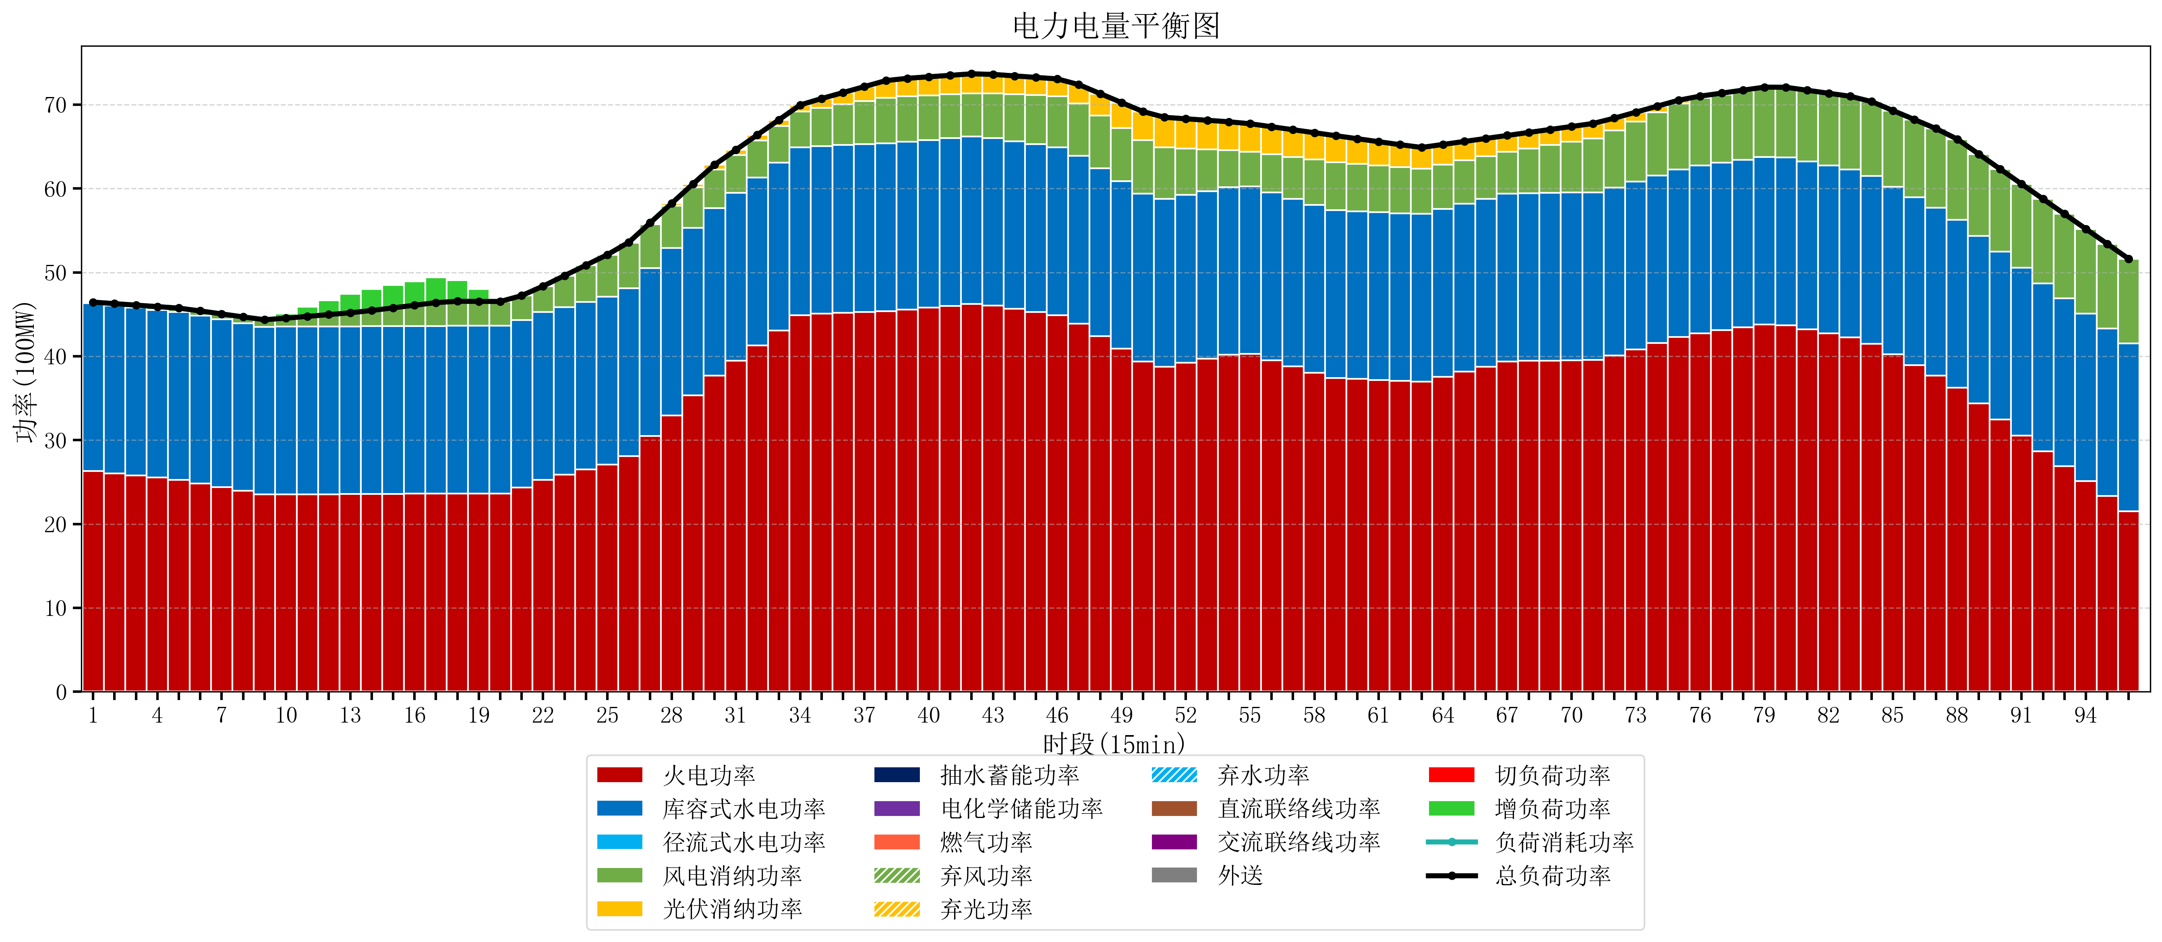
元件名称 | 时段1 | 时段2 | 时段3 | 时段4 | 时段5 | 时段6 | 时段7 | 时段8 | 时段9 | 时段10 | 时段11 | 时段12 | 时段13 | 时段14 | 时段15 | 时段16 | 时段17
name | t1 | t2 | t3 | t4 | t5 | t6 | t7 | t8 | t9 | t10 | t11 | t12 | t13 | t14 | t15 | t16 | t17
str | float64 | float64 | float64 | float64 | float64 | float64 | float64 | float64 | float64 | float64 | float64 | float64 | float64 | float64 | float64 | float64 | float64
火电功率 | 26.310315296 | 26.0494937 | 25.788672104 | 25.527850508 | 25.267028912 | 24.842563823 | 24.39355221 | 23.944540597 | 23.517684211 | 23.526858726 | 23.537562327 | 23.548265928 | 23.558969529 | 23.572698061 | 23.588371191 | 23.604044321 | 23.619717452
库容式水电功率 | 20 | 20 | 20 | 20 | 20 | 20 | 20 | 20 | 20 | 20 | 20 | 20 | 20 | 20 | 20 | 20 | 20
径流式水电功率 | 0 | 0 | 0 | 0 | 0 | 0 | 0 | 0 | 0 | 0 | 0 | 0 | 0 | 0 | 0 | 0 | 0
风电消纳功率 | 0.14 | 0.22231578947 | 0.30463157895 | 0.38694736842 | 0.46926315789 | 0.56 | 0.652 | 0.744 | 0.836 | 1.0103157895 | 1.2136842105 | 1.4170526316 | 1.6204210526 | 1.8812631579 | 2.1790526316 | 2.4768421053 | 2.7746315789
光伏消纳功率 | 0 | 0 | 0 | 0 | 0 | 0 | 0 | 0 | 0 | 0 | 0 | 0 | 0 | 0 | 0 | 0 | 0
抽水蓄能功率 | 0 | 0 | 0 | 0 | 0 | 0 | 0 | 0 | 0 | 0 | 0 | 0 | 0 | 0 | 0 | 0 | 0
电化学储能功率 | 0 | 0 | 0 | 0 | 0 | 0 | 0 | 0 | 0 | 0 | 0 | 0 | 0 | 0 | 0 | 0 | 0
燃气功率 | 0 | 0 | 0 | 0 | 0 | 0 | 0 | 0 | 0 | 0 | 0 | 0 | 0 | 0 | 0 | 0 | 0
直流联络线功率 | 0 | 0 | 0 | 0 | 0 | 0 | 0 | 0 | 0 | 0 | 0 | 0 | 0 | 0 | 0 | 0 | 0
交流联络线功率 | 0 | 0 | 0 | 0 | 0 | 0 | 0 | 0 | 0 | 0 | 0 | 0 | 0 | 0 | 0 | 0 | 0
负荷消耗功率 | 46.450315296 | 46.27180949 | 46.093303683 | 45.914797877 | 45.73629207 | 45.402563823 | 45.04555221 | 44.688540597 | 44.353684211 | 44.537174515 | 44.751246537 | 44.96531856 | 45.179390582 | 45.453961219 | 45.767423823 | 46.080886427 | 46.39434903
外送 | 0 | 0 | 0 | 0 | 0 | 0 | 0 | 0 | 0 | 0 | 0 | 0 | 0 | 0 | 0 | 0 | 0
总负荷功率 | 46.450315296 | 46.27180949 | 46.093303683 | 45.914797877 | 45.73629207 | 45.402563823 | 45.04555221 | 44.688540597 | 44.353684211 | 44.537174515 | 44.751246537 | 44.96531856 | 45.179390582 | 45.453961219 | 45.767423823 | 46.080886427 | 46.39434903
弃风功率 | 0 | 0 | 0 | 0 | 0 | 0 | 0 | 0 | 0 | 0 | 0 | 0 | 0 | 0 | 0 | 0 | 0
弃光功率 | 0 | 0 | 0 | 0 | 0 | 0 | 0 | 0 | 0 | 0 | 0 | 0 | 0 | 0 | 0 | 0 | 0
弃水功率 | 0 | 0 | 0 | 0 | 0 | 0 | 0 | 0 | 0 | 0 | 0 | 0 | 0 | 0 | 0 | 0 | 0
切负荷功率 | 0 | 0 | 0 | 0 | 0 | 0 | 0 | 0 | 0 | 0 | 0 | 0 | 0 | 0 | 0 | 0 | 0
增负荷功率 | 0 | 0 | 0 | 0 | 0 | 0 | 0 | 0 | 0.022155226274 | 0.56265714395 | 1.1337407791 | 1.7048244142 | 2.2759080493 | 2.5815231745 | 2.7164799719 | 2.8514367693 | 2.9863935667

